Straty w funkcji ruchu EXP (2
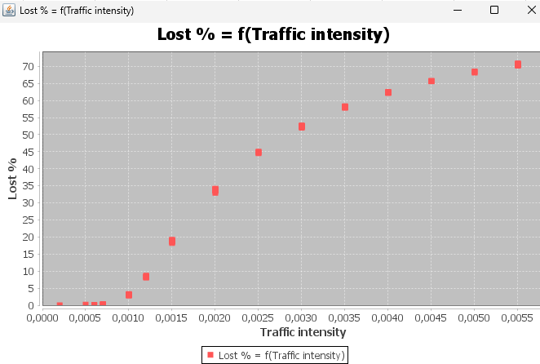
 |  | Straty w ruchu EXP
 |  | Obsługa EXP(0.1), stała długość, CT, force broadcast, CAM 8,100, 5% broadcast, bufor 10, czas 30
Przebieg | % strat | ŚREDNIA | ODCHYL | UFNOŚĆ 99 | Lambda | Przebieg | % strat | ŚREDNIA | ODCHYL | UFNOŚĆ 99 |  | Przebieg | % strat | ŚREDNIA | ODCHYL | UFNOŚĆ 99 | 0.0012
1 | 2.8734 | 3.03213 | 0.11935951342 | 0.12266436747 | 0.001 | 1 | 18.6231 | 18.77443 | 0.26071224687 | 0.26793090837 | 0.0015 | 1 | 8.1263 | 8.39299 | 0.18240245765 | 0.18745285944
2 | 2.8816 |  |  |  |  | 2 | 18.6875 |  |  |  |  | 2 | 8.5571
3 | 3.0077 |  |  |  |  | 3 | 18.8485 |  |  |  |  | 3 | 8.2784
4 | 3.0366 |  |  |  |  | 4 | 19.153 |  |  |  |  | 4 | 8.3702
5 | 3.1021 |  |  |  |  | 5 | 18.6883 |  |  |  |  | 5 | 8.1934
6 | 3.06 |  |  |  |  | 6 | 18.9129 |  |  |  |  | 6 | 8.2236
7 | 2.9657 |  |  |  |  | 7 | 18.2486 |  |  |  |  | 7 | 8.6348
8 | 3.0378 |  |  |  |  | 8 | 19.105 |  |  |  |  | 8 | 8.4644
9 | 3.2943 |  |  |  |  | 9 | 18.8324 |  |  |  |  | 9 | 8.618
10 | 3.0621 |  |  |  |  | 10 | 18.645 |  |  |  |  | 10 | 8.4637
Przebieg | % strat | ŚREDNIA | ODCHYL | UFNOŚĆ 99 |  |  |  |  |  |  |  | Przebieg | % strat | ŚREDNIA | ODCHYL | UFNOŚĆ 99
1 | 32.9345 | 33.68371 | 0.39963358798 | 0.41069873598 | 0.002 | 1 | 44.8969 | 44.84873 | 0.13824082087 | 0.14206846496 | 0.0025 | 1 | 0.2172 | 0.2327 | 0.02580895624 | 0.026523560641 | 0.0007
2 | 33.05808 |  |  |  |  | 2 | 45.0028 |  |  |  |  | 2 | 0.2107
3 | 33.8214 |  |  |  |  | 3 | 44.5381 |  |  |  |  | 3 | 0.2024
4 | 33.9632 |  |  |  |  | 4 | 44.7378 |  |  |  |  | 4 | 0.2349
5 | 33.7368 |  |  |  |  | 5 | 44.8519 |  |  |  |  | 5 | 0.2187
6 | 33.7368 |  |  |  |  | 6 | 44.8836 |  |  |  |  | 6 | 0.2775
7 | 33.6826 |  |  |  |  | 7 | 44.9763 |  |  |  |  | 7 | 0.2564
8 | 34.1401 |  |  |  |  | 8 | 44.8997 |  |  |  |  | 8 | 0.2141
9 | 34.09992 |  |  |  |  | 9 | 44.9424 |  |  |  |  | 9 | 0.2276
10 | 33.6637 |  |  |  |  | 10 | 44.7578 |  |  |  |  | 10 | 0.2675
Przebieg | % strat | ŚREDNIA | ODCHYL | UFNOŚĆ 99 |  | Przebieg | ŚREDNIA | UFNOŚĆ 99 |  |  | ODCHYL | Przebieg | % strat | ŚREDNIA | ODCHYL | UFNOŚĆ 99
1 | 52.4949 | 52.46946 | 0.24054538126 | 0.24720565788 | 0.003 | 1 | 58.1411 | 58.25723 | 0.59863590687 | 0.61521107749 | 0.0035 | 1 | 0.049 | 0.05175 | 0.007275415223 | 0.0074768586166 | 0.0006
2 | 52.564 |  |  |  |  | 2 | 58.0334 |  |  |  |  | 2 | 0.063
3 | 52.426 |  |  |  |  | 3 | 58.0222 |  |  |  |  | 3 | 0.0464
4 | 52.4106 |  |  |  |  | 4 | 58.0691 |  |  |  |  | 4 | 0.0429
5 | 52.9311 |  |  |  |  | 5 | 57.937 |  |  |  |  | 5 | 0.0626
6 | 52.6774 |  |  |  |  | 6 | 58.3276 |  |  |  |  | 6 | 0.0471
7 | 52.3303 |  |  |  |  | 7 | 57.944 |  |  |  |  | 7 | 0.0601
8 | 52.3496 |  |  |  |  | 8 | 57.9687 |  |  |  |  | 8 | 0.049
9 | 52.5044 |  |  |  |  | 9 | 58.2048 |  |  |  |  | 9 | 0.0485
10 | 52.0063 |  |  |  |  | 10 | 59.9244 |  |  |  |  | 10 | 0.0489
Przebieg | % strat | ŚREDNIA | ODCHYL | UFNOŚĆ 99 |  | Przebieg | ŚREDNIA | UFNOŚĆ 99 |  |  | ODCHYL | Przebieg | % strat | ŚREDNIA | ODCHYL | UFNOŚĆ 99
1 | 62.3567 | 62.34023 | 0.077442595945 | 0.079586844604 | 0.004 | 1 | 70.5733 | 70.54248 | 0.20254104001 | 0.20814904357 | 0.0055 | 1 | 65.7336 | 65.76721 | 0.084772459495 | 0.087119659126 | 0.0045
2 | 62.4185 |  |  |  |  | 2 | 70.1945 |  |  |  |  | 2 | 65.6209
3 | 62.2917 |  |  |  |  | 3 | 70.6975 |  |  |  |  | 3 | 65.677
4 | 62.4158 |  |  |  |  | 4 | 70.3633 |  |  |  |  | 4 | 65.8693
5 | 62.2963 |  |  |  |  | 5 | 70.7704 |  |  |  |  | 5 | 65.8585
6 | 62.4006 |  |  |  |  | 6 | 70.4177 |  |  |  |  | 6 | 65.7429
7 | 62.4178 |  |  |  |  | 7 | 70.5359 |  |  |  |  | 7 | 65.7852
8 | 62.2008 |  |  |  |  | 8 | 70.838 |  |  |  |  | 8 | 65.8552
9 | 62.2493 |  |  |  |  | 9 | 70.3851 |  |  |  |  | 9 | 65.8221
10 | 62.3548 |  |  |  |  | 10 | 70.6491 |  |  |  |  | 10 | 65.7074
Przebieg | % strat | ŚREDNIA | ODCHYL | UFNOŚĆ 99
1 | 68.408 | 68.2785 | 0.18314065633 | 0.18821149754 | 0.005
2 | 68.149

Straty w funkcji ruchu CNST
Straty w ruchu CONST
Obsługa EXP(0.001), stała długość, CT, force broadcast, CAM 8,100, 5% broadcast, bufor 10, czas 30 |  |  |  | Trafic Intensity - Lost%
Przebieg | Constant | % strat | ŚREDNIA | ODCHYL | UFNOŚĆ 99 | Przebieg | Constant | % strat | ŚREDNIA | ODCHYL | UFNOŚĆ 99 | Przebieg | Constant | % strat | ŚREDNIA | ODCHYL | UFNOŚĆ 99
1 | 0 | 94.1205 | 94.11966 | 0.00079190347335 | 0.00081382988143
2 |  | 94.1181
3 |  | 94.1197
4 |  | 94.1192
5 |  | 94.1203
6 |  | 94.1187
7 |  | 94.1204
8 |  | 94.1201
9 |  | 94.1201
10 |  | 94.1195
1 | 10 | 93.1031 | 93.19958 | 0.044598400569 | 0.045833251486
2 |  | 93.1813
3 |  | 93.1815
4 |  | 93.1874
5 |  | 93.2532
6 |  | 93.2386
7 |  | 93.1682
8 |  | 93.225
9 |  | 93.2236
10 |  | 93.2339
1 | 100 | 84.92 | 84.93296 | 0.063811862359 | 0.065578700088
2 |  | 84.9558
3 |  | 84.8926
4 |  | 84.9625
5 |  | 84.8644
6 |  | 84.9247
7 |  | 84.8672
8 |  | 85.0866
9 |  | 84.9091
10 |  | 84.9467
1 | 300 | 66.6175 | 66.55869 | 0.08399325965 | 0.086318884614
2 |  | 66.5412
3 |  | 66.5156
4 |  | 66.5137
5 |  | 66.5808
6 |  | 66.5869
7 |  | 66.7304
8 |  | 66.5979
9 |  | 66.4679
10 |  | 66.435
1 | 500 | 48.3941 | 48.20678 | 0.10908322816 | 0.11210355003
2 |  | 48.2142
3 |  | 48.2265
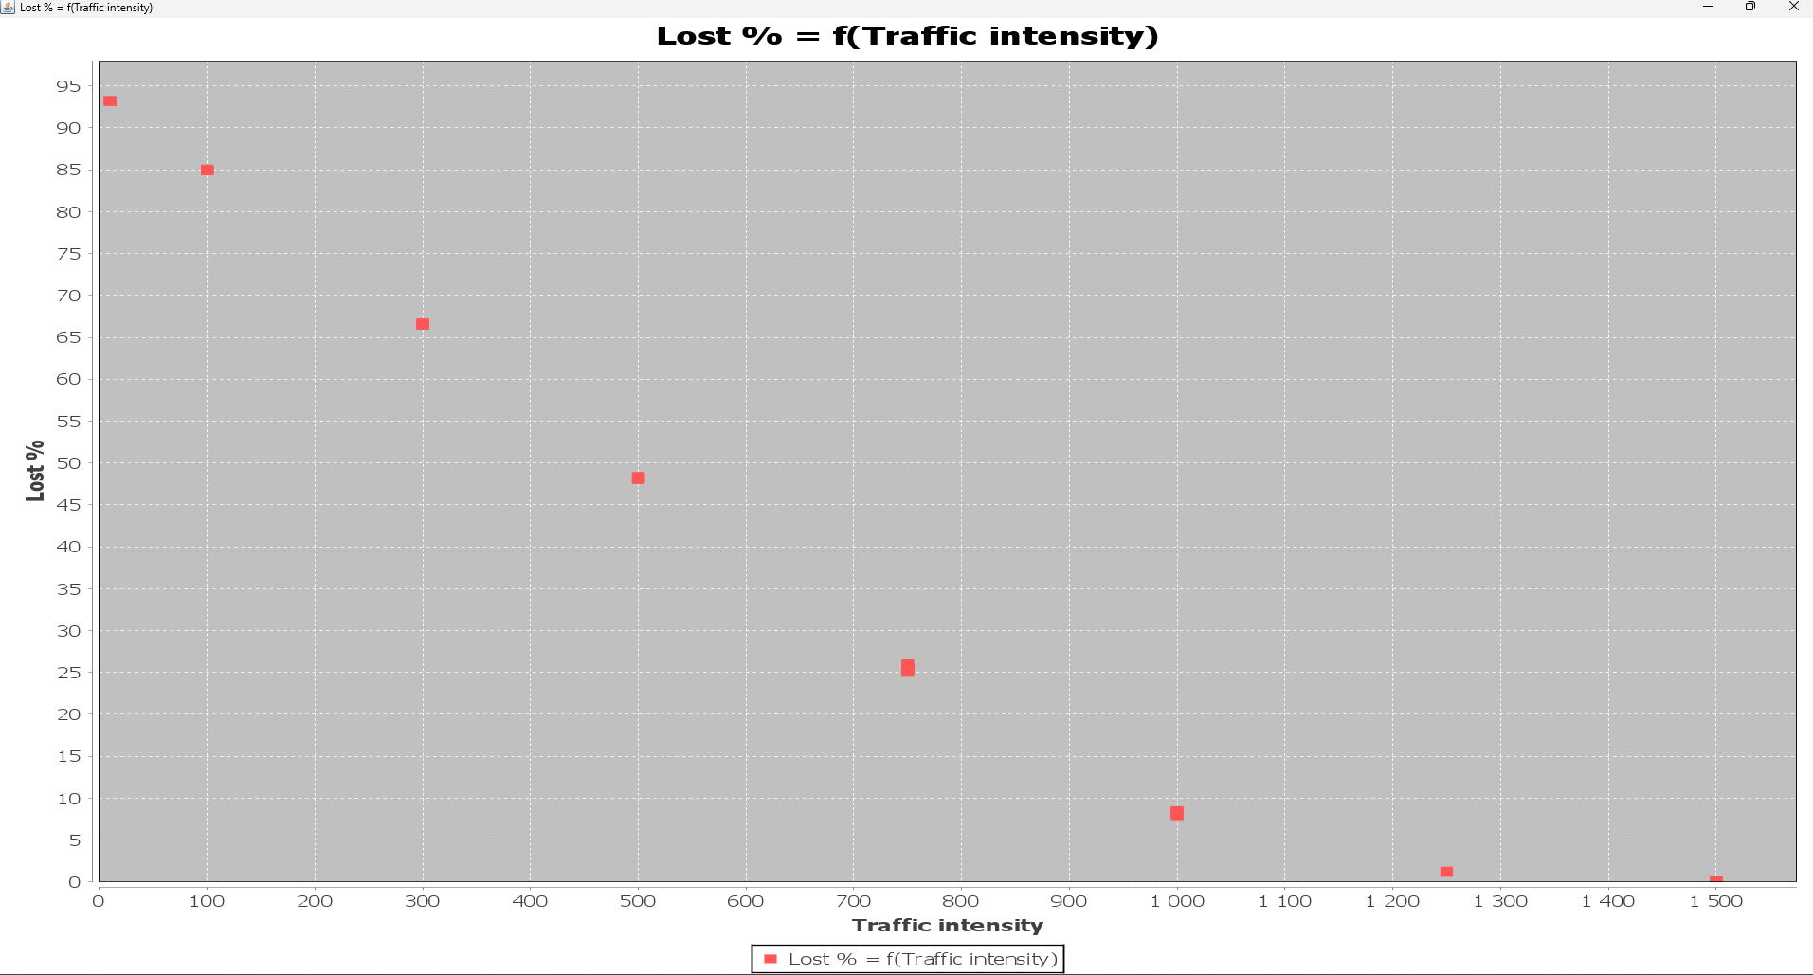
4 |  | 48.0156
5 |  | 48.1742
6 |  | 48.2116
7 |  | 48.2749
8 |  | 48.0782
9 |  | 48.1663
10 |  | 48.3122
1 | 750 | 26.0262 | 25.49616 | 0.27574922665 | 0.28338423556
2 |  | 25.5826
3 |  | 25.3233
4 |  | 25.0995
5 |  | 25.729
6 |  | 25.4713
7 |  | 25.3531
8 |  | 25.1713
9 |  | 25.6536
10 |  | 25.5517
1 | 1000 | 8.5137 | 8.23661 | 0.19923105208 | 0.20474740791
2 |  | 8.4374
3 |  | 8.3533
4 |  | 7.928
5 |  | 7.9061
6 |  | 8.2505
7 |  | 8.1567
8 |  | 8.3477
9 |  | 8.2759
10 |  | 8.1968
1 | 1250 | 1.2914 | 1.30581 | 0.0073545828494 | 0.0075582182547
2 |  | 1.3013
3 |  | 1.3149
4 |  | 1.3113
5 |  | 1.3099
6 |  | 1.3116
7 |  | 1.3047
8 |  | 1.2986
9 |  | 1.3116
10 |  | 1.3028
1 | 1500 | 0.1064 | 0.10688 | 0.01252400362 | 0.012870771153
2 |  | 0.0994
3 |  | 0.1257
4 |  | 0.094
5 |  | 0.102
6 |  | 0.1268
7 |  | 0.1203
8 |  | 0.0991
9 |  | 0.0974
10 |  | 0.0977

Straty w funkcji rozgłoszeniow
Straty w ruchu EXP
Ruch Exp(0,005) Obsługa EXP(0.001), stała długość, CT, force broadcast, CAM 8,100, bufor 10, czas 30 |  |  |  | Generate chart : Broadcast % Lost %
Przebieg | % broadcast | % strat | ŚREDNIA | ODCHYL | UFNOŚĆ 99 | Przebieg | % broadcast | % strat | ŚREDNIA | ODCHYL | UFNOŚĆ 99
1 | 0 | 71.7593 | 71.79279 | 0.02232917623 | 0.02294743167
2 |  | 71.7904
3 |  | 71.7763
4 |  | 71.7775
5 |  | 71.7902
6 |  | 71.7923
7 |  | 71.791
8 |  | 71.8073
9 |  | 71.8
10 |  | 71.8436
1 | 5 | 75.6622 | 74.97959 | 0.35089655788 | 0.36061226362 | 1 | 50 |  | #DIV/0! | #DIV/0! | #DIV/0!
2 |  | 75.0775 |  |  |  | 2
3 |  | 74.7985 |  |  |  | 3
4 |  | 75.1267 |  |  |  | 4
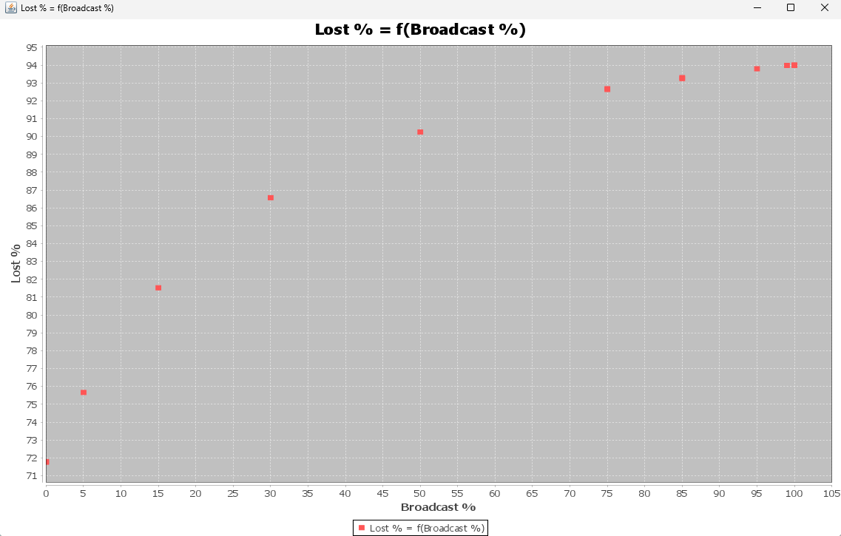
5 |  | 74.903 |  |  |  | 5
6 |  | 74.8464 |  |  |  | 6
7 |  | 75.1872 |  |  |  | 7
8 |  | 75.0508 |  |  |  | 8
9 |  | 74.8666 |  |  |  | 9
10 |  | 74.277 |  |  |  | 10
1 | 15 | 81.5274 | 81.79834 | 0.14791686254 | 0.15201241913
2 |  | 81.8483
3 |  | 81.6835
4 |  | 81.9782
5 |  | 81.9727
6 |  | 81.7768
7 |  | 81.6664
8 |  | 81.7355
9 |  | 81.8545
10 |  | 81.9401
1 | 30 | 86.576 | 87.099 | 0.42654464661 | 0.43835491428
2 |  | 86.8136
3 |  | 87.5715
4 |  | 86.6047
5 |  | 87.0039
6 |  | 87.5401
7 |  | 87.6143
8 |  | 87.451
9 |  | 87.1799
10 |  | 86.635
1 | 50 | 90.2467 | 90.92123 | 0.66069475226 | 0.67898822266
2 |  | 90.5496
3 |  | 91.2505
4 |  | 90.4901
5 |  | 90.3094
6 |  | 90.5703
7 |  | 91.9194
8 |  | 90.5068
9 |  | 91.3609
10 |  | 92.0086
1 | 75 | 92.6782 | 92.65478 | 0.012522229124 | 0.012868947524
2 |  | 92.6334
3 |  | 92.6512
4 |  | 92.6703
5 |  | 92.6472
6 |  | 92.6585
7 |  | 92.6539
8 |  | 92.6495
9 |  | 92.6575
10 |  | 92.6481
1 | 85 | 94.247 | 93.84336 | 0.23040820394 | 0.23678780003
2 |  | 93.295
3 |  | 93.8154
4 |  | 93.9062
5 |  | 93.7961
6 |  | 93.871
7 |  | 93.8681
8 |  | 93.915
9 |  | 93.8513
10 |  | 93.8685
1 | 95 | 93.7933 | 93.76152 | 0.4467285574 | 0.4590976819
2 |  | 93.1418
3 |  | 93.9712
4 |  | 93.2819
5 |  | 93.9604
6 |  | 93.9112
7 |  | 93.7647
8 |  | 93.5261
9 |  | 94.7425
10 |  | 93.5221
1 | 99 | 93.9819 | 94.27281 | 0.40093732802 | 0.41203857427
2 |  | 93.9943
3 |  | 93.8373
4 |  | 94.1203
5 |  | 94.2175
6 |  | 94.6567
7 |  | 94.0104
8 |  | 94.0908
9 |  | 94.8439
10 |  | 94.975
1 | 100 | 94.0065 | 94.98194 | 0.59388503975 | 0.61032866725
2 |  | 93.9805
3 |  | 94.8168
4 |  | 95.1443
5 |  | 95.7335
6 |  | 95.2055
7 |  | 95.237
8 |  | 95.0153
9 |  | 95.6783
10 |  | 95.0017

